MEMORIA DE CL MED 04
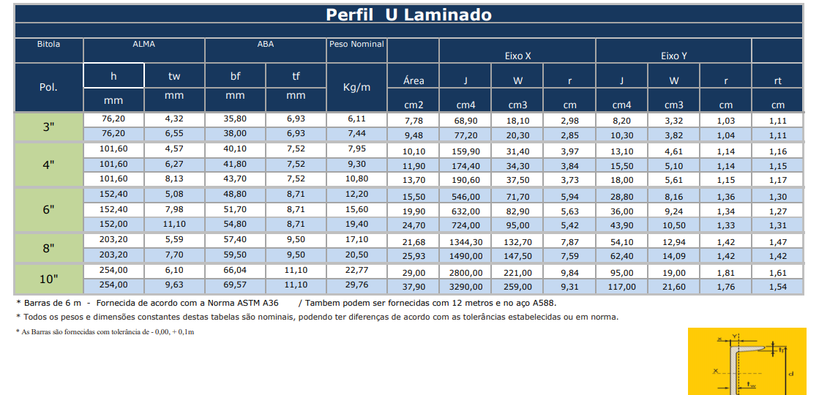
CONSTRUÇÃO DE QUADRA POLIESPORTIVA NO DISTRITO DE LAGOA DOS ESTRELAS NO MUNICIPIO DE SOUSA PB.
Memória de cálculo da medição 04
Item | Descrição | Und
 |  |  |  | DADOS |  |  | RESULTADO
1.7.1 | ESTRTUTURA METÁLICA DE COBERTURA E FECHAMENTO |  | VEZ | x | y | z
1.4.3.1 | ESTRUTURA TRELIÇADA DE COBERTURA, TIPO ARCO, COM LIGAÇÕES SOLDADAS, INCLUSOS PERFIS METÁLICOS, CHAPAS METÁLICAS, MÃO DE OBRA E TRANSPORTE COM GUINDASTE - FORNECIMENTO E INSTALAÇÃO. AF_01/2020_PSA | kg | 1.00 | 4972 |  |  | 3450.09
 |  |  |  |  |  |  |  |  | 59.7
Memória de Cálculo Executado |  |  |  |  |  |  |  |  | 55
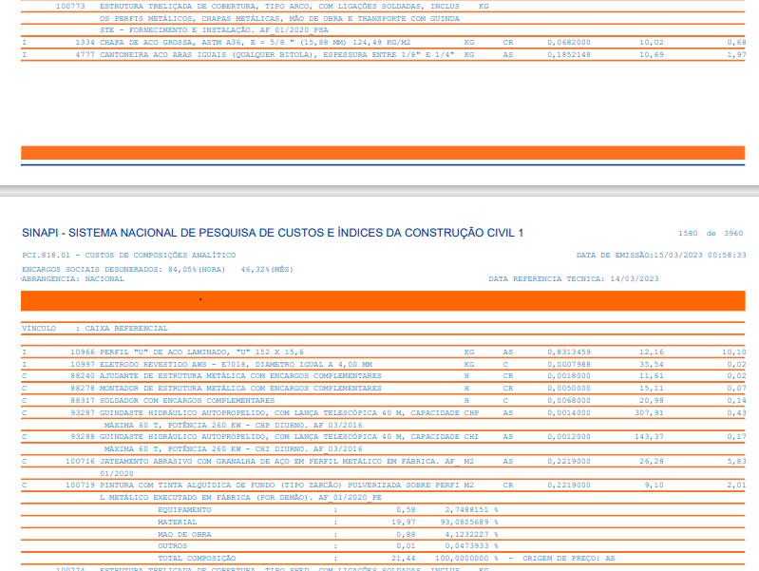
 |  |  |  |  |  |  |  |  | 69.9
L 25x25x3 | Peso: 1,15Kg/m |  |  |  |  |  | 1.15 |  | 72.2
 | Quantidade: 1.123,20m | (90und*2 lado*0,64cm+90uns*2lados*0,4cm)*6treliças |  |  |  |  | 1123.20 |  | 256.8
 | Peso total: |  |  |  |  |  | 976.70

U 75X40X2,25 | Peso: 2,99Kg/m |  |  |  |  |  | 2.99
 | Quantidade: | comprimento: 23m*2und( superior e inferiro)*6und |  |  |  |  | 276.00
 | Peso total: |  |  |  |  |  | 825.24

U 100X40X15x3 | Peso: 3,50Kg/m |  |  |  |  |  | 3.50
 | Quantidade: | comprimento: (27,70)*17und |  |  |  |  | 470.90 |  | 59.7
 | Peso total: |  |  |  |  |  | 1648.15 |  | 55
 |  |  |  |  |  |  |  |  | 69.9
 |  |  |  |  |  | Total | 3450.09
100739/SINAPI | R$ 10.32
Pintura com tinta alquídica de acabamento (esmalte sintético acetinado) pulverizada sobre perfil metálico executado em fábrica (por demão). af_01/2020_pe

 |  |  |  |  |  |  |  | 0.00

Item
1.10.9 | Pintura
 | Quantidades |  | seção x 2lados
L 25x25x3 | 1123.20 | m | 0.10 | 112.32 | 395.66

U 75X40X2,25 | 276.00 | m | 0.31 | 85.56

U 100X40X15x3 | 470.90 | m | 0.42 | 197.78

Obs: Falta Execução dos seguintes itens:
1 | 1 Terça perfil U 100x40x15x3 |  |  |  |  |  |  |  | 72.2
2 | Espaçadores: L 25x25x3 |  |  |  |  |  |  |  | 256.8
3 | Cabo extensor galvanizado Ø1/4"
4 | Conjunto p/ Esticador Ø1/4"
5 | Barra roscada Ø34 " (1m
6 | Pintura com preparação da superfície padrão St3, tinta de utilização de fundo a base de epóxi (50 microns) e tinta de utilização de acabamento alquídica (50 microns)

 | 345

 |  |  |  |  |  |  |  | 0.00

realtório fotográfico
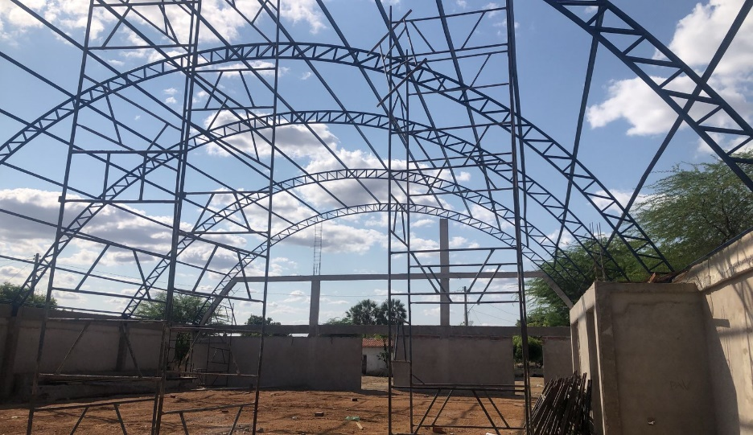
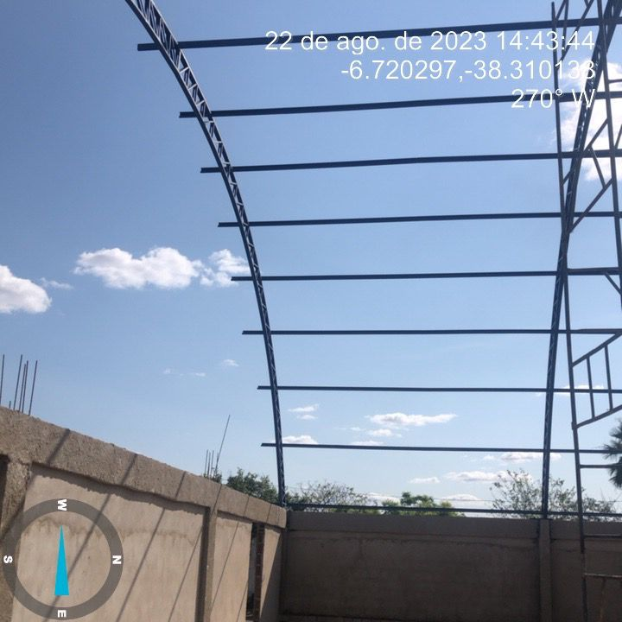
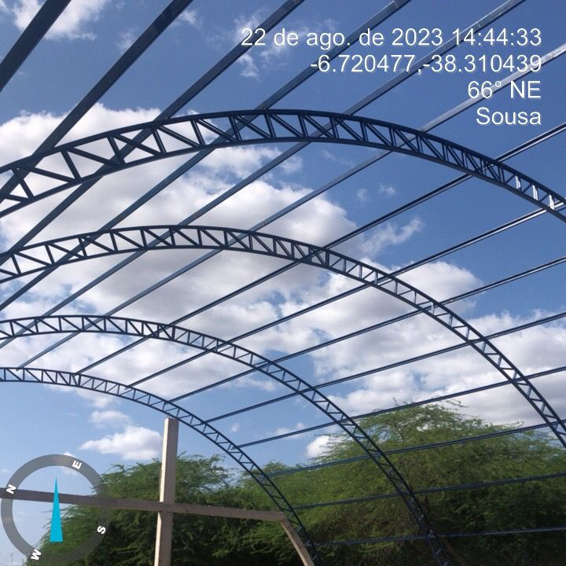
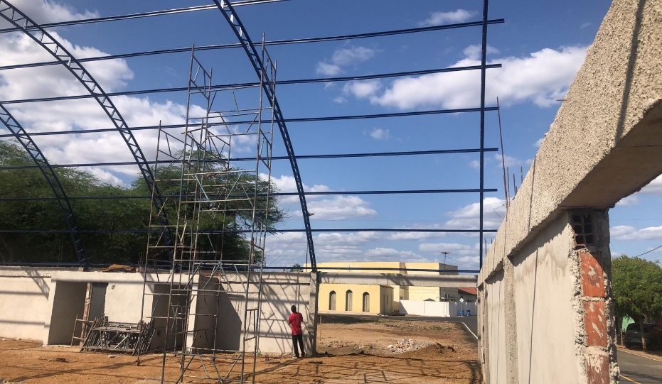
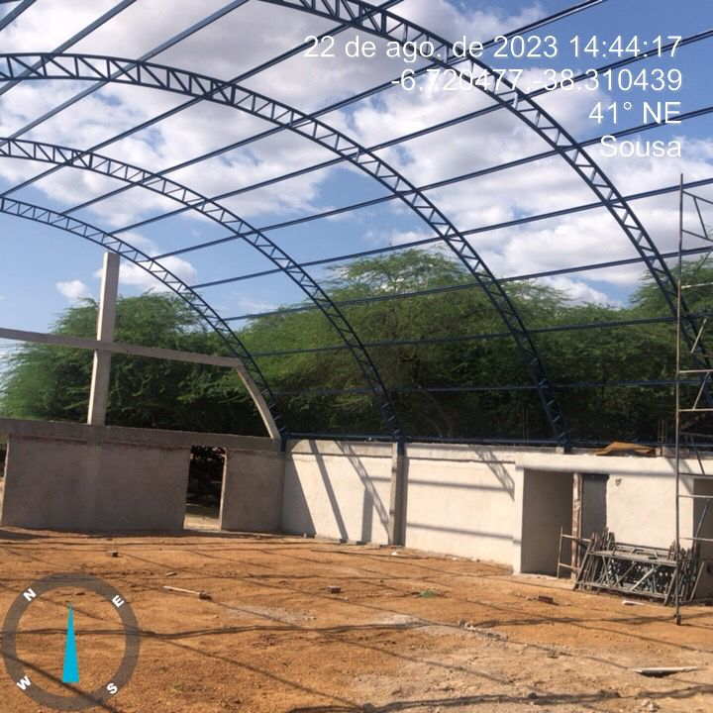
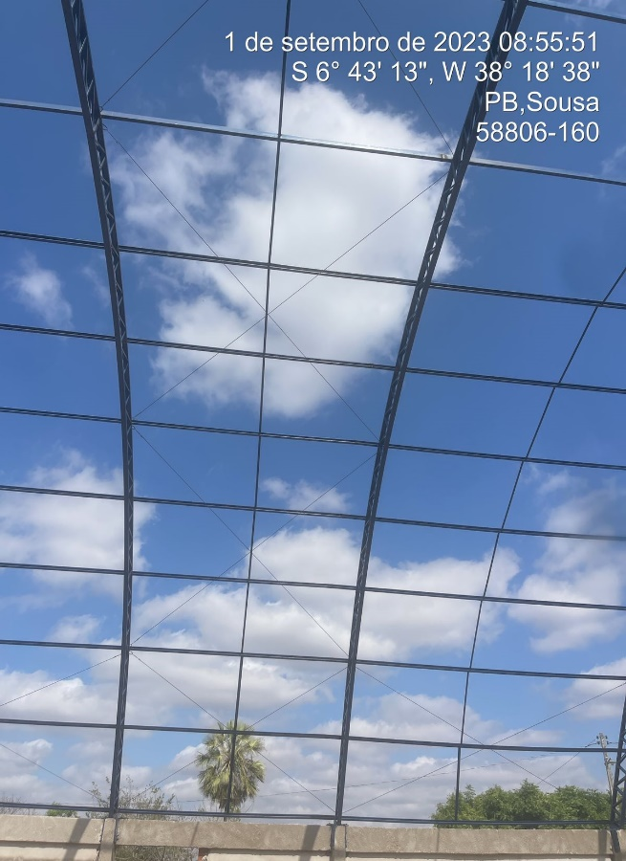
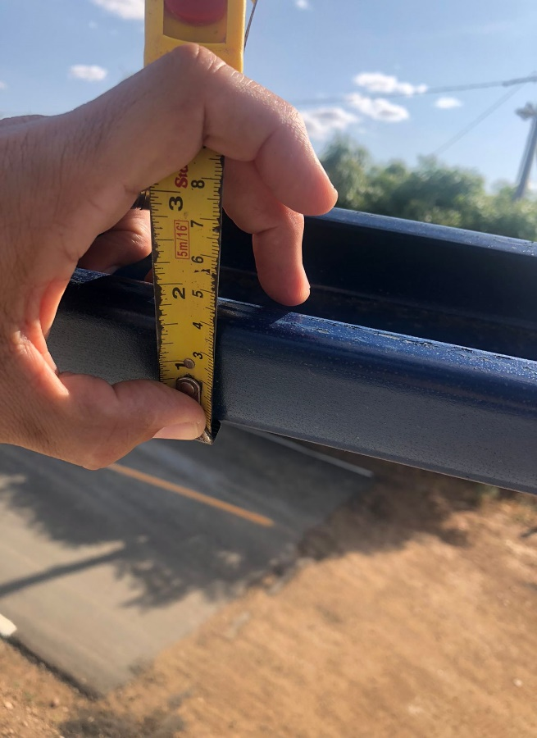
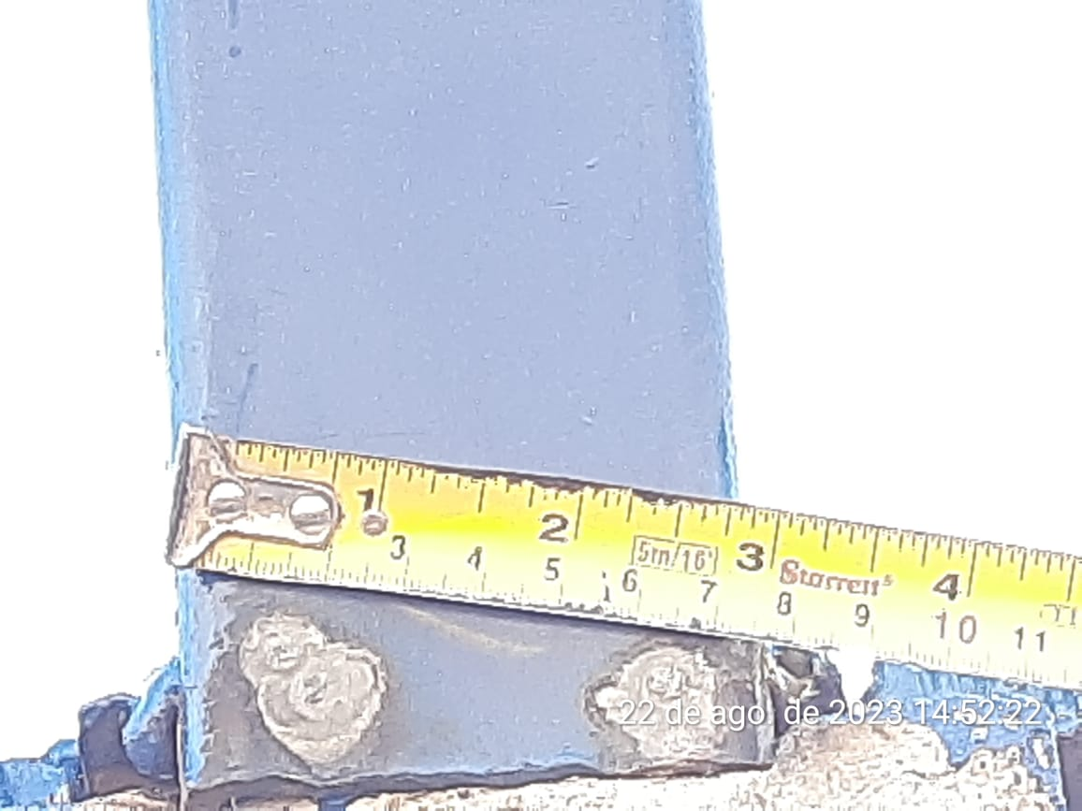
CONSTRUÇÃO DE QUADRA POLIESPORTIVA NO DISTRITO DE LAGOA DOS ESTRELAS NO MUNICIPIO DE SOUSA PB.
Relatório Fotográfico da medição 04

